incidencia
dades obertes

http://governobert.gencat.cat/ca/dades_obertes/dades-obertes-covid-19/evolucio-de-la-covid-19-a-catalunya/

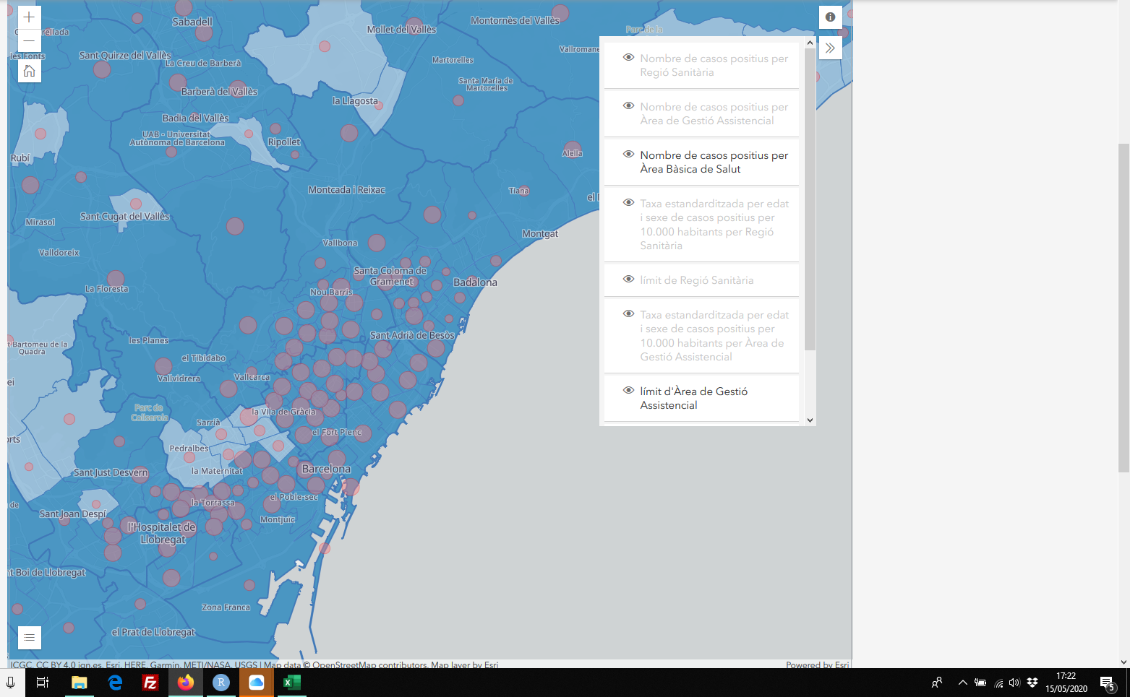
https://www.elnacional.cat/ca/salut/coronavirus-mapa-contagis-catalunya-municipis_485916_102.html

http://aquas.gencat.cat/ca/actualitat/ultimes-dades-coronavirus/

aquest millor dades

http://aquas.gencat.cat/ca/actualitat/ultimes-dades-coronavirus/mapa-per-abs/

mobilidad
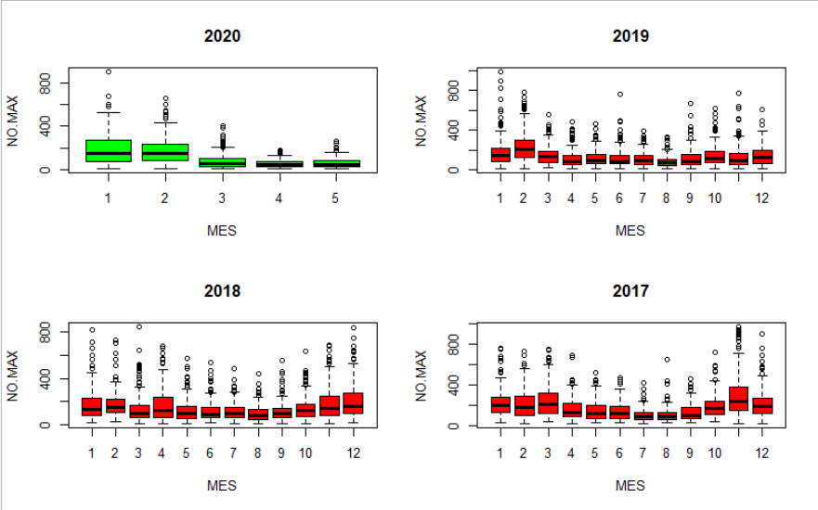

ver este articulo
https://naukas.com/2020/05/15/la-responsabilidad-es-nuestra-correlacion-entre-mortalidad-del-covid-19-y-movilidad/

https://www.elmundo.es/espana/2020/05/13/5ebbc4c3fc6c83cc108b456e.html

https://www.ine.es/covid/covid_movilidad.htm

https://www.epdata.es/variacion-viajeros-kilometro-20-febrero-12-abril-2020/a5fe43cc-5f1e-4a67-8d41-13ebec7937fc

 | https://aqicn.org/gaia/es/

aire
https://web.gencat.cat/es/actualitat/detall/20180316_La-qualitat-de-laire-en-temps-real

datos contaminacion catalunya
https://analisi.transparenciacatalunya.cat/Medi-Ambient/Dades-d-immissi-dels-punts-de-mesurament-de-la-Xar/uy6k-2s8r/data

prediccion calidad del aire
http://mediambient.gencat.cat/ca/05_ambits_dactuacio/

liberadas el 19 de junio por el ministerio - datos de movilidad estatal del INE
https://www.ine.es/covid/covid_movilidad.htm

https://experience.arcgis.com/experience/5e442514cc604efc87ff11c0c3fff8ed/

